自动广告-后台优化思路
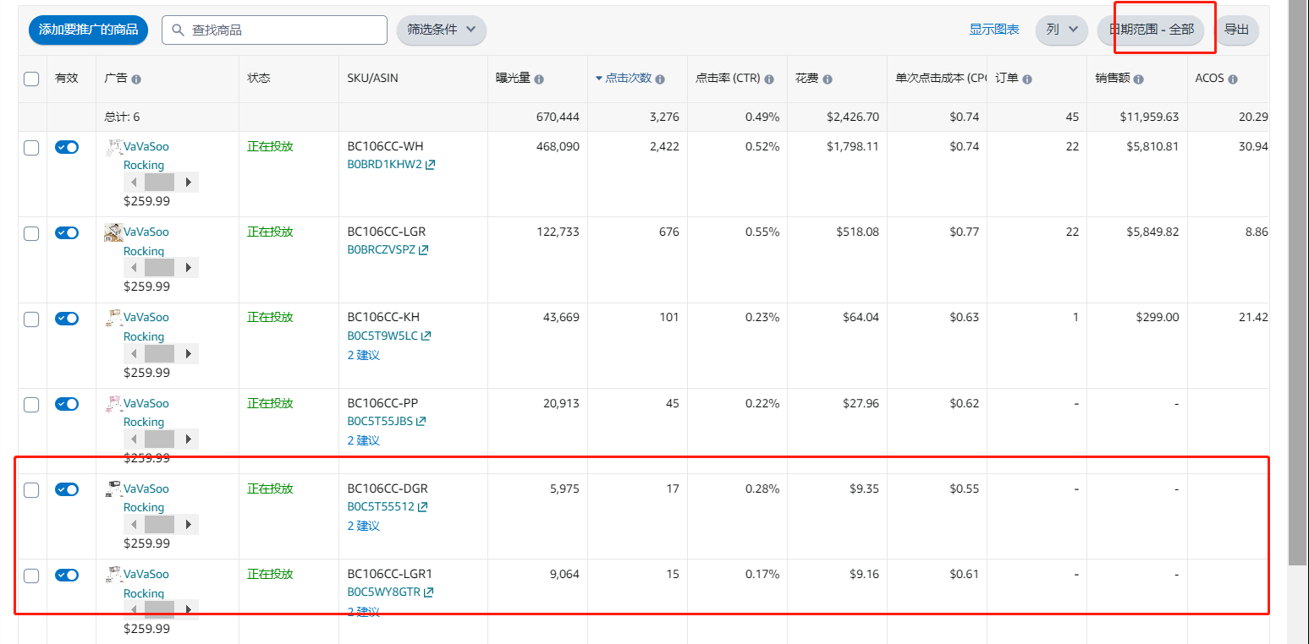
案例1 | 表现好情况下，观察不同广告位表现，根据CPA越低越好逻辑，加大CPA低位置的投放，位置竞价涨幅
 | 时间维度筛选（最近30天/最近7天）
 | 只看CPA和整体的曝光点击量

 | 时间维度 | 曝光/点击 | CPA | 策略
 | 最近7天/最近30天 | 多 | 高 | 取消位置涨幅，无涨幅考虑降低基础bid
 |  | 多 | 低 | 根据曝光配比，调整竞价涨幅和基数（提高涨幅）
 |  | 少 | 高 | 保持现状，CPA高的位置涨幅可取消
 |  | 少 | 低 | 可以加涨幅的，提高涨幅

案例2 | 自动定向组优化bid, 表现好的bid>表现差的组

案例3 | Ad SKU 表现差的可暂时关闭，设置低价广告组观察
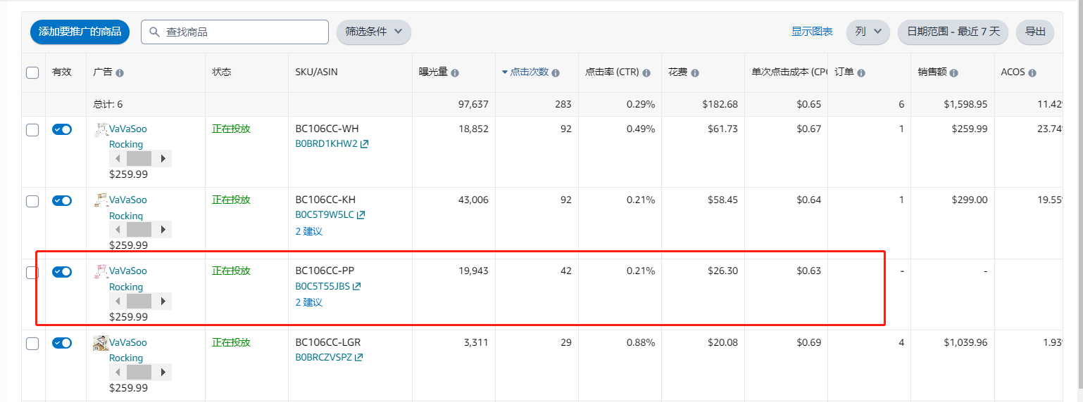

案例4 | 长时间曝光点击少或新变体 拿出去另外一个组或活动观察

